Solicitud gráfica
 | Área: | Lenguaje |  |  | Fecha:
 | Grado: | 8 |  |  | 2016-01-25
 | Título del tema: | La crónica |  |  | ¿Cuaderno de estudio o recurso? | Recurso
 | Editor: | Luz Amparo Rubiano |  |  | Motor del recurso | F13

 | Código guión o recurso: | LE_08_05_REC110 | ← Para determinar este código, visite la hoja de Ayuda
 |  |  |  |  | ESPECIFICACIÓN DE ARCHIVOS A ENTREGAR
Núm. | Archivo Shutterstock o ruta en web | Imagen para: | Tipo | Ubicación de la imagen en el recurso F13 | Nombre imagen SMALL | Tamaño imagen SMALL | Nombre imagen ZOOM | Tamaño imagen ZOOM | Descripción | Observaciones
IMG01 | http://www.banrepcultural.org/node/86383 | Recurso F13 | Fotografía | Simple | LE_08_05_REC110_IMG01n.jpg | 240 x 375 px | LE_08_05_REC110_IMG01a.jpg | 800 x 460 px | Contertulios del Café El Automático: Juan Lozano y Lozano, León de Greiff, Ignacio Gómez Jaramillo, Jorge Zalamea. Detrás: Omar Rayo, Hernán Merino, Marco Ospina, Hernando Téllez, Arturo Camacho Ramírez. Caricatura de Mardoqueo Montaña, 1966. | 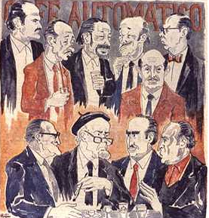
IMG02 | SHUTTER: 193423694 | Recurso F13 | Fotografía | Simple | LE_08_05_REC110_IMG02n.jpg | 240 x 375 px | LE_08_05_REC110_IMG02a.jpg | 800 x 460 px
IMG03 | SHUTTER: 198007859 | Recurso F13 | Fotografía | Simple | LE_08_05_REC110_IMG03n.jpg | 240 x 375 px | LE_08_05_REC110_IMG03a.jpg | 800 x 460 px
IMG04 | SHUTTER: 204675202 | Recurso F13 | Fotografía | Simple | LE_08_05_REC110_IMG04n.jpg | 240 x 375 px | LE_08_05_REC110_IMG04a.jpg | 800 x 460 px

